상품제안서
멀티방수드라이백5L/드라이백5L/썸머드라이백5L | 상품코드: F26571

 |  |  |  |  |  |  | 02-412-0044 | www.easy1.co.kr
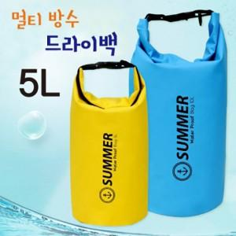

【상세/제작정보】 | 기본수량 미만 인쇄시 비용 추가.

【인쇄/포장옵션】 | 실크 / 포장지포장

【공급단가】 | 수량 | 100~ | 300~ | 500~ | 1,000~ | 3,000~
*VAT별도 | 단가 | 4,500원 | 4,420원 | 4,320원 | 4,210원 | 4,140원

【상품 URL】 | http://www.easy1.co.kr/src/goods_detail.php?gdno=26571

